2025
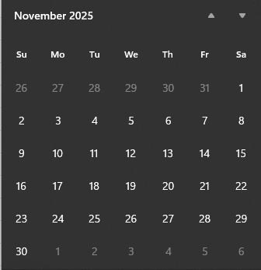
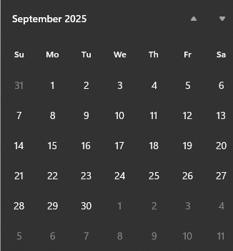
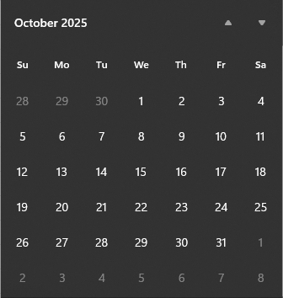
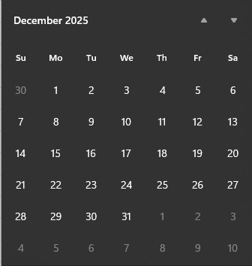
1 | Enero |  |  |  |  | 31 | 1 | Febrero |  |  |  |  | 28 | 1 | Marzo |  |  |  |  | 31 | 1 | Abril |  |  |  |  | 30
Do | Lu | Ma | Mi | Ju | Vi | Sa | Do | Lu | Ma | Mi | Ju | Vi | Sa | Do | Lu | Ma | Mi | Ju | Vi | Sa | Do | Lu | Ma | Mi | Ju | Vi | Sa
29 | 30 | 31 | 1 | 2 | 3 | 4 | 26 | 27 | 28 | 29 | 30 | 31 | 1 | 26 | 27 | 28 | 29 | 30 | 31 | 1 | 30 | 31 | 1 | 2 | 3 | 4 | 5
5 | 6 | 7 | 8 | 9 | 10 | 11 | 2 | 3 | 4 | 5 | 6 | 7 | 8 | 2 | 3 | 4 | 5 | 6 | 7 | 8 | 6 | 7 | 8 | 9 | 10 | 11 | 12
12 | 13 | 14 | 15 | 16 | 17 | 18 | 9 | 10 | 11 | 12 | 13 | 14 | 15 | 9 | 10 | 11 | 12 | 13 | 14 | 15 | 13 | 14 | 15 | 16 | 17 | 18 | 19
19 | 20 | 21 | 22 | 23 | 24 | 25 | 16 | 17 | 18 | 19 | 20 | 21 | 22 | 16 | 17 | 18 | 19 | 20 | 21 | 22 | 20 | 21 | 22 | 23 | 24 | 25 | 26
26 | 27 | 28 | 29 | 30 | 31 | 1 | 23 | 24 | 25 | 26 | 27 | 28 | 1 | 23 | 24 | 25 | 26 | 27 | 28 | 29 | 27 | 28 | 29 | 30 | 1 | 2 | 3
 |  |  |  |  |  |  |  |  |  |  |  |  |  | 30 | 31 | 1 | 2 | 3 | 4 | 5
1 | Mayo |  |  |  |  | 31 | 1 | Junio |  |  |  |  | 30 | 1 | Julio |  |  |  |  | 31 | 1 | Agosto |  |  |  |  | 31
Do | Lu | Ma | Mi | Ju | Vi | Sa | Do | Lu | Ma | Mi | Ju | Vi | Sa | Do | Lu | Ma | Mi | Ju | Vi | Sa | Do | Lu | Ma | Mi | Ju | Vi | Sa
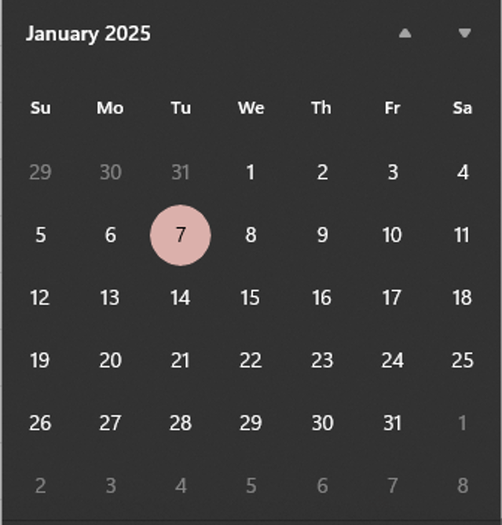
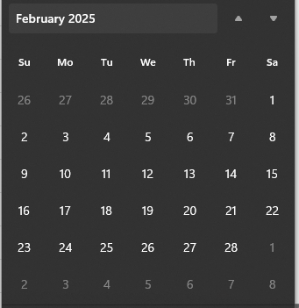
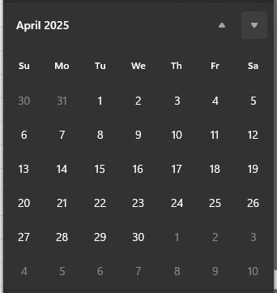
27 | 28 | 29 | 30 | 1 | 2 | 3 | 1 | 2 | 3 | 4 | 5 | 6 | 7 | 29 | 30 | 1 | 2 | 3 | 4 | 5 | 27 | 28 | 29 | 30 | 31 | 1 | 2
4 | 5 | 6 | 7 | 8 | 9 | 10 | 8 | 9 | 10 | 11 | 12 | 13 | 14 | 6 | 7 | 8 | 9 | 10 | 11 | 12 | 3 | 4 | 5 | 6 | 7 | 8 | 9
11 | 12 | 13 | 14 | 15 | 16 | 17 | 15 | 16 | 17 | 18 | 19 | 20 | 21 | 13 | 14 | 15 | 16 | 17 | 18 | 19 | 10 | 11 | 12 | 13 | 14 | 15 | 16
18 | 19 | 20 | 21 | 22 | 23 | 24 | 22 | 23 | 24 | 25 | 26 | 27 | 28 | 20 | 21 | 22 | 23 | 24 | 25 | 26 | 17 | 18 | 19 | 20 | 21 | 22 | 23
25 | 26 | 27 | 28 | 29 | 30 | 31 | 29 | 30 | 1 | 2 | 3 | 4 | 5 | 27 | 28 | 29 | 30 | 31 | 1 | 2 | 24 | 25 | 26 | 27 | 28 | 29 | 30
 |  |  |  |  |  |  |  |  |  |  |  |  |  |  |  |  |  |  |  |  | 31 | 1 | 2 | 3 | 4 | 5 | 6
1 | Septiembre |  |  |  |  | 30 | 1 | Octubre |  |  |  |  | 31 | 1 | Noviembre |  |  |  |  | 31 | 1 | Diciembre |  |  |  |  | 31
Do | Lu | Ma | Mi | Ju | Vi | Sa | Do | Lu | Ma | Mi | Ju | Vi | Sa | Do | Lu | Ma | Mi | Ju | Vi | Sa | Do | Lu | Ma | Mi | Ju | Vi | Sa
31 | 1 | 2 | 3 | 4 | 5 | 6 | 28 | 29 | 30 | 1 | 2 | 3 | 4 | 26 | 27 | 28 | 29 | 30 | 31 | 1 | 30 | 1 | 2 | 3 | 4 | 5 | 6
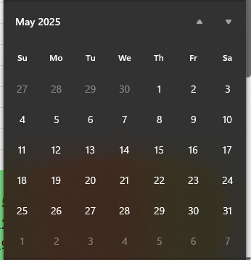
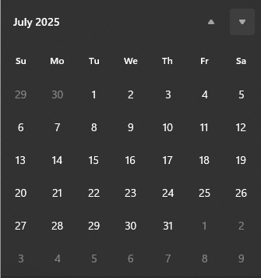
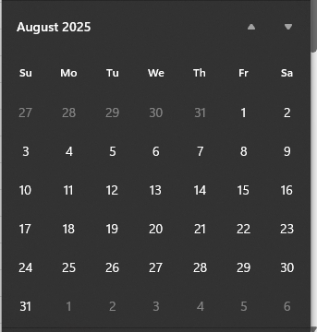
7 | 8 | 9 | 10 | 11 | 12 | 13 | 5 | 6 | 7 | 8 | 9 | 10 | 11 | 2 | 3 | 4 | 5 | 6 | 7 | 8 | 7 | 8 | 9 | 10 | 11 | 12 | 13
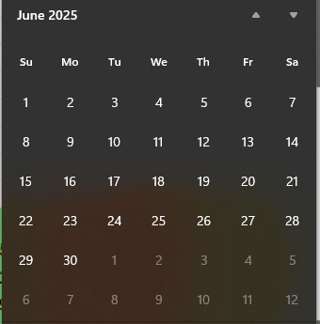
14 | 15 | 16 | 17 | 18 | 19 | 20 | 12 | 13 | 14 | 15 | 16 | 17 | 18 | 9 | 10 | 11 | 12 | 13 | 14 | 15 | 14 | 15 | 16 | 17 | 18 | 19 | 20
21 | 22 | 23 | 24 | 25 | 26 | 27 | 19 | 20 | 21 | 22 | 23 | 24 | 25 | 16 | 17 | 18 | 19 | 20 | 21 | 22 | 21 | 22 | 23 | 24 | 25 | 26 | 27
28 | 29 | 30 | 1 | 2 | 3 | 4 | 26 | 27 | 28 | 29 | 30 | 31 | 1 | 23 | 24 | 25 | 26 | 27 | 28 | 29 | 28 | 29 | 30 | 31 | 1 | 2 | 3
 |  |  |  |  |  |  |  |  |  |  |  |  |  | 30 | 1 | 2 | 3 | 4 | 5 | 6

